상품제안서
[쿠비녹스] 나무내음 수저 미니 포크 롱티스푼 2인 세트 | 상품코드: F27915

 |  |  |  |  |  |  | 02-412-0044 | www.easy1.co.kr
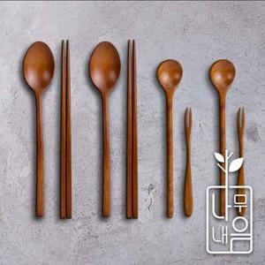

【상세/제작정보】

【인쇄/포장옵션】 | / 포장불가능

【공급단가】 | 수량 | 25~ | 100~ | 300~ | 500~ | 1,000~
*VAT별도 | 단가 | 18,430원 | 18,140원 | 17,700원 | 17,250원 | 16,960원

【상품 URL】 | https://dev.easy1.co.kr:443/src/goods_detail.php?gdno=27915

